상품제안서
오든오 UV 살균 휴대용 신발건조기 | 상품코드: S47953

 |  |  |  |  |  |  | 02-713-8555 | www.synergygift.co.kr
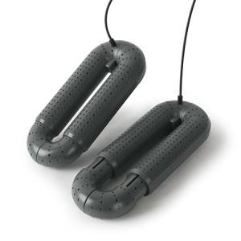 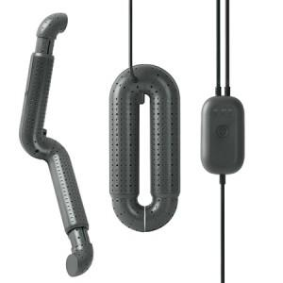

【상세/제작정보】 | <p style="text-align: center; " align="center"><span style="font-size: 12pt;">※ 패키지박스 디자인상 윗면에 고리에 걸수 있도록 튀어나와 있으며,&nbsp;</span></p><p style="text-align: center; " align="center"><span style="font-size: 12pt;">고리가 탄탄하여 상단 부분은 잘라내야 포장 가능하니 참고 부탁드립니다.</span>&nbsp;</p>

【인쇄/포장옵션】 | 레이저 / 포장지포장

【공급단가】 | 수량 | 30~ | 100~ | 300~ | 500~ | 1,000~
*VAT별도 | 단가 | 18,460원 | 17,460원 | 16,890원 | 16,180원 | 15,900원

【상품 URL】 | https://www.synergygift.co.kr:443/src/goods_detail.php?gdno=47953

